Grafik-und-Daten
Jahr | 1984 | 1985 | 1986 | 1987 | 1988 | 1989 | 1990 | 1991 | 1992 | 1993 | 1994 | 1995 | 1996 | 1997 | 1998 | 1999 | 2000 | 2001 | 2002 | 2003 | 2004 | 2005 | 2006 | 2007 | 2008 | 2009 | 2010 | 2011 | 2012 | 2013 | 2014 | 2015 | 2016 | 2017 | 2018 | 2019 | 2020
UPB | 56% | 54% | 54% | 56% | 56% | 54% | 55% | 48% | 47% | 43% | 38% | 43% | 31% | 28% | 25% | 26% | 32% | 30% | 28% | 27% | 25% | 29% | 30% | 34% | 30% | 29% | 31% | 34% | 32% | 30% | 29% | 28% | 31% | 37% | 40% | 53% | 46%

Verlauf des UPBs:
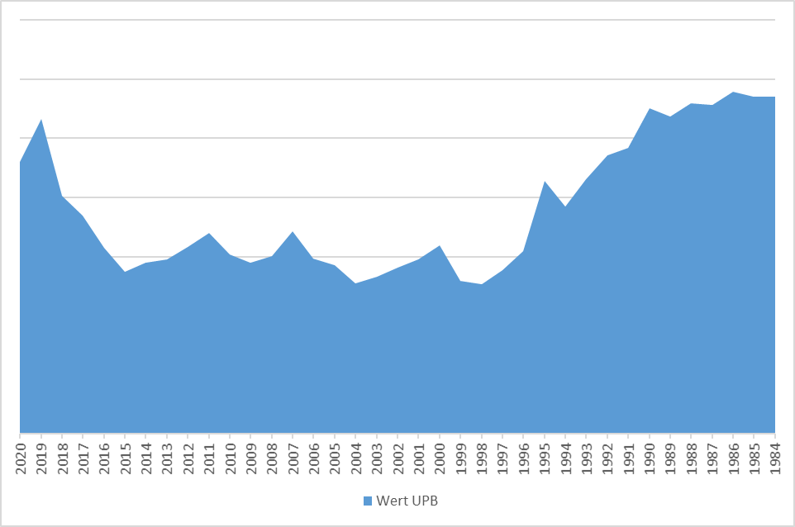
 |  |  |  |  |  |  |  |  |  |  |  |  |  | Anmerkungen Layout:
 |  |  |  |  |  |  |  |  |  |  |  |  |  | -Diagramm soll hochkant dargestellt werden, 1984 unten; 2020 oben (siehe rechts)
 |  |  |  |  |  |  |  |  |  |  |  |  |  | -niedriges UB links, hohes UB (Ausschläge) rechts (siehe rechts)
 |  |  |  |  |  |  |  |  |  |  |  |  |  | -Kanten glätten
 |  |  |  |  |  |  |  |  |  |  |  |  |  | -Farbverlauf: z.B. von blau über hellgrün zu dunkelgrün (bei hohen Werten)
 |  |  |  |  |  |  |  |  |  |  |  |  |  | - X-Achse: keine Angabe von Prozentwerten

